Изобр. конт площадки фото л.5
Лист №5
Региональный оператор по обращению с ТКО на территории Рубцовской зоны ООО "ВторГеоРесурс" 8-800-200-69-46 vtorgeorub@mail.ru
Внести фотоснимок контейнерной площадки спереди-сбоку, с угла, фото произвести с расстояния не ближе 7 метров и не дальше 15-ти метров. В случае предоставления заявки в бумажном виде, необходимо предоставить файлы контейнерной площадки на электронном носителе. В случае отправки по электронной почте – необходимо прикрепить файлы с фотосъемкой к данной заявке.
Фото контейнерной площадки | 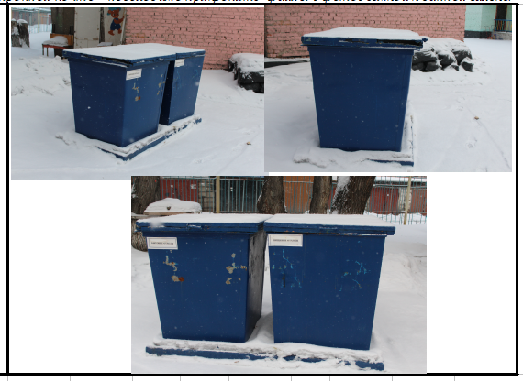

Ф.И.О. ___________________________________/___________________/ Дата _______________

 |  | МП
Фотографии контейнерной площадки не делаются если это площадка многоквартирного дома
В случае если у хозяйствующего субъекта имеется свой контейнер то делаются фотографии (распечатываются и предоставляются вместе с заявкой)

Изобр. конт.площадки графич л.6
Лист №6
Региональный оператор по обращению с ТКО на территории Рубцовской зоны ООО "ВторГеоРесурс" 8-800-200-69-46 vtorgeorub@mail.ru
Предоставить информацию в графическом виде о размещении мест сбора и накопления ТКО с указанием подъездных путей к площадке
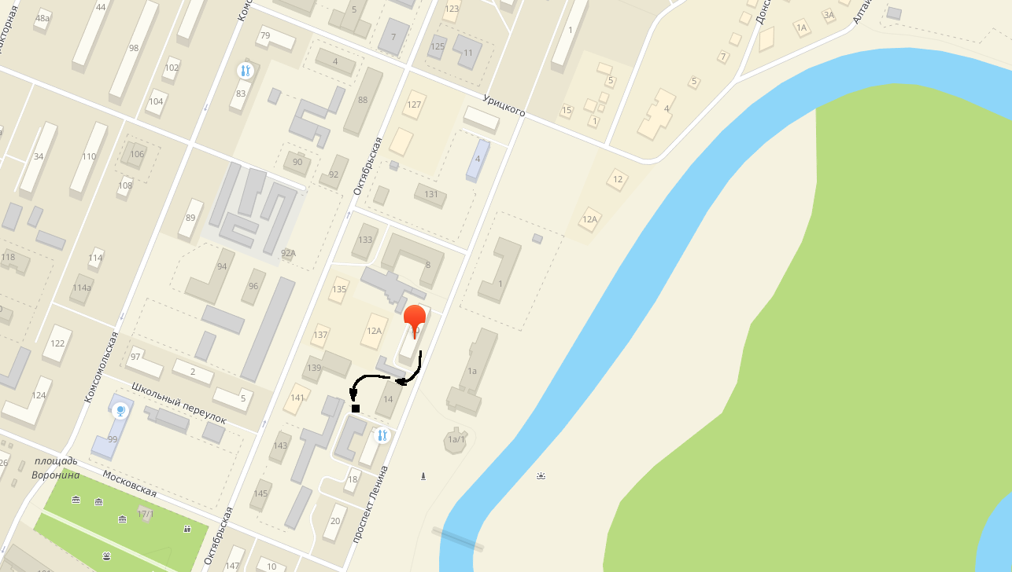

Ф.И.О. ___________________________________/___________________/ Дата _______________

 | МП
Схема размещения контейнерной площадки это скриншот из ЯндексКарты, ДубльГис, ГуглМэпс со стрелками указания на какую контейнерную площадку выносится мусор
В случае если у хозяйствующего субъекта имеется свой контейнер то стрелками указывается движение мусоровоза до этого контейнера

